テンプレートの使用方法
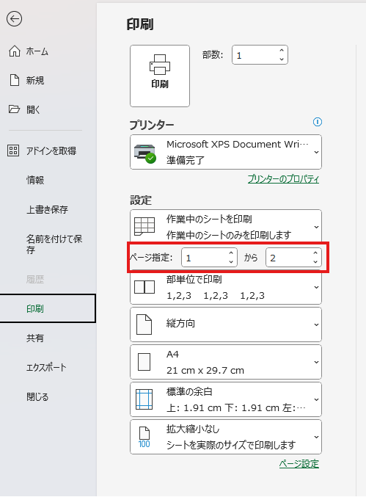
弊社テンプレート ご利用上の注意 弊社サイト内における無料のエクセルテンプレートは個人でのご利用と改変は可能です。 但し、著作権は放棄していないため、以下のご利用はご遠慮ください。 ①オリジナルのテンプレートとして他社サイトに掲載することはできません。 ②他社サイトにダウンロードリンクを掲載することはできません。 社内でご利用する場合は、上記の条件にご注意ください。 またご利用の際は、いかなる補償も対応もできませんので、ご理解の程よろしくお願いいたします。

工事写真台帳テンプレートの使用方法
1 | 会社情報を入力します。
 | 会社情報シートのB列に自社情報を入力してください。入力した情報は写真台帳の表紙右下に表示されます。

2 | 基本情報を入力します。
 | 基本情報シートのB列に工事に関する基本情報を入力してください。入力した情報は、写真台帳の表紙上部に表示されます。

3 | 写真一覧を入力します。
 | 写真一覧シートに、写真台帳に添付する写真に関する情報を記載します。入力した情報は写真台帳の２ページ以降に表示されます。
 | 題名は必須です。入力しない場合、写真台帳に出力されませんのでご注意ください。

4 | 写真台帳に写真を添付します。
 | 写真台帳シートへ写真をアップロードします。

 | ▼写真を挿入するセルを選択した状態で、「挿入＞画像＞セルに配置＞このデバイス…」を選択します。
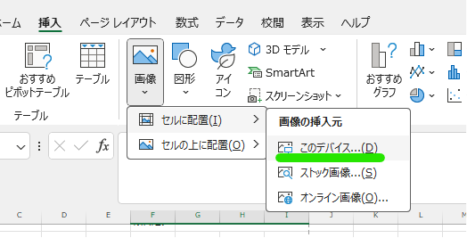

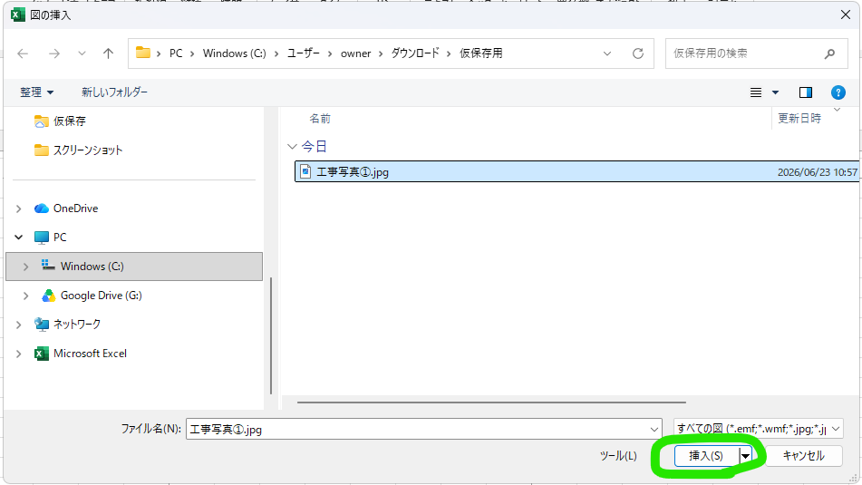
 | ▼挿入する写真を任意のフォルダから選択し、挿入ボタンを押します。

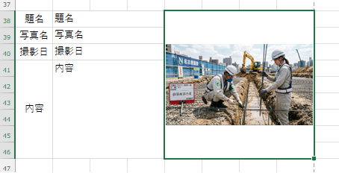
 | ▼画像がセル上に配置されました。

5 | 印刷する
 | 写真台帳シートを選択した状態で、「ファイル＞印刷」を押します。
 | ページ指定から必要なページ数のみ印刷してください。

